Титул
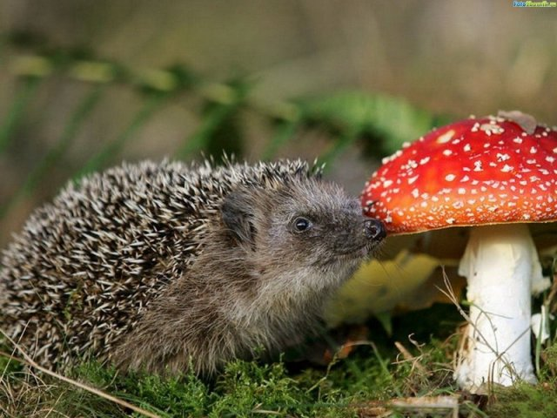
 | Мунициальное бюджетное общеобразовательное учреждение "Средняя общеобразовательная школа №6"

"Im Hof und im Wald"

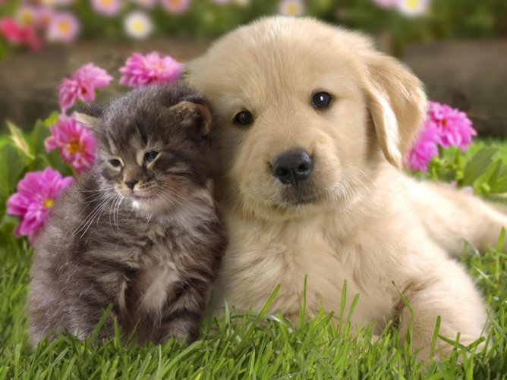
1 вариант

2 вариант

3 вариант
 |  |  | подготовила: учитель немецкого языка Соловьянова Татьяна Анатольевна

 |  | Новомосковск 2014

Вариант 1
Ты хорошо знаешь русскую народную сказку "Теремок". Отметь значком "Х" немецкие слова, обозначающие зверей, которые хотели поселиться в теремке.



 | die Maus |  |  |  | der Frosch

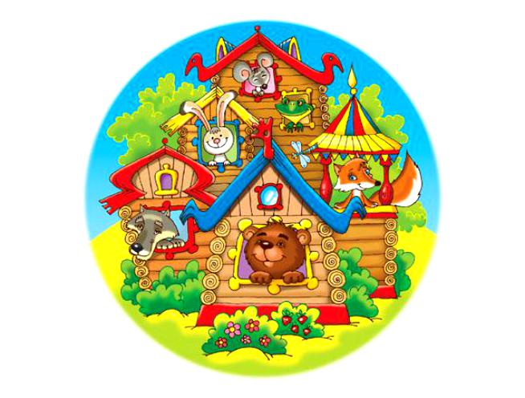
 | die Mücke | Falsch! |  | Falsch! | der Fuchs

 | die Katze |  |  |  | die Fliege


 | der Elefant |  |  |  | der Löwe

 | der Frosch | Falsch! |  | Falsch! | der Esel



 | der Bock |  |  |  | der Wolf

Назад!
 | der Hase | Falsch! |  |  | der Bär
 |  |  | Falsch!
 | der Hund |  |  |  | das Nashorn

 | das Krokodil |  |  |  | der Käfer

Вариан 2
Отметь значком "Х" немецкие слова, обозначающие домашних животных.

 | die Maus |  | Falsch! |  |  |  | das Pferd

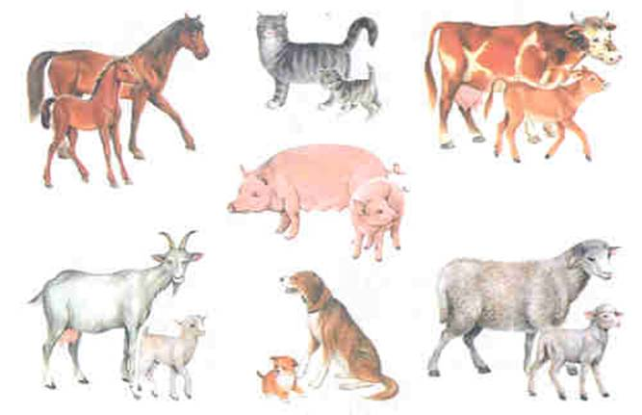
 | die Katze |  |  |  |  |  | der Igel

 | die Kuh |  |  |  |  |  | das Schwein

 | der Fuchs |  |  |  |  |  | die Ziege

Назад!
 | der Hund |  |  |  |  | Noch einmal! | der Bär

 |  | 1 | 1 | 1 | 0
 |  | 2 | 0 | 2 | 1
 |  | 3 | 0 | 3 | 0
 |  | 4 | 1 | 4 | 0
 |  | 5 | 0 | 5 | 1
 |  |  | 2 |  | 2

Вариант 3
Прочти тексты и найди подходящие к ним картинки.

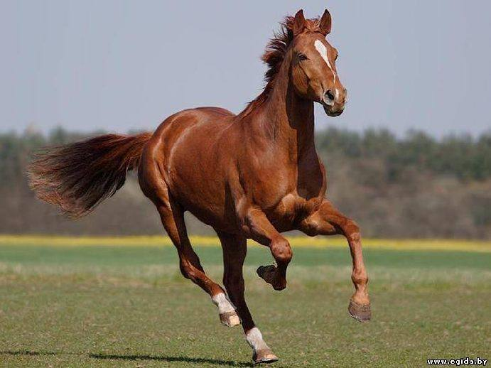
 | 1 | Das ist unser Lieblingstier. Es ist bunt und gut.Es heißt Marta. Das ist ein kluges Haustier. Es kommt nach Hause vom Felde und gibt uns viel Milch, Käse, Butter, Quak und Sahne. Es frisst Gras im Sommer und Heu im Winter.Wir haben es lieb.

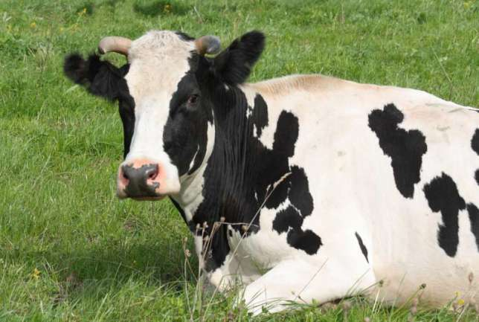

 | 2 | Das ist unsere Lieblinge. Sie heißt Mina. Mina mag Kohl und Zucker. Sie sucht immer etwas Süßes in meinen Händen. Sie ist neugierig wie alle solchen Tiere. Im Winter frisst sie gern Kartoffelnschalen, Heu und gibt den Menschen Milch und Wolle. Wir haben Mina gern.

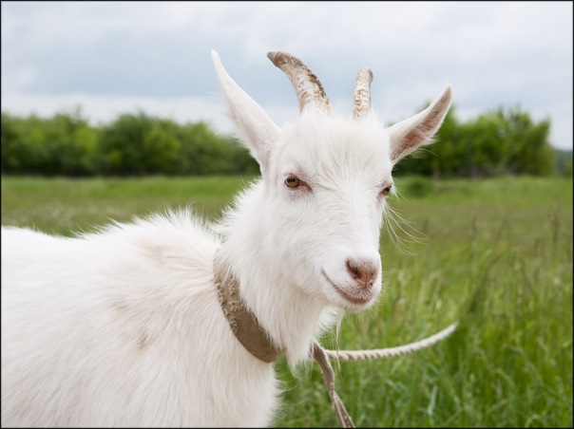
Назад!

 | 3 | Das ist auch ein Haustier. Es heißt Woronok. Dieses Haustier ist auf dem Bauernhof sehr nützlich. Woronok ist sehr stark und zieht oft den Wagen, bringt uns Holz aus dem Wald, Heu vom Feld. Er hilft uns bei den landwirtschaftlichen Arbeiten.

 |  |  |  |  | Schlecht!

 |  |  | 1 | 0
 |  |  | 2 | 0
 |  |  | 3 | 0
 |  |  |  | 0

